Sheet1
** 분할매수 자동매매 프로그램 설명
 |  |  |  |  |  |  | 계좌번호 | 5061-5285

NO | 종목명 | 총매수예정금액 | 매수차수 | 보유금액 | 매수평단가 | 현재가 | 수익률 | 목표수익률 | 진행여부 | 매수주기(시간)
1 | 삼성전자 | 10,000,000 |  |  |  |  |  | 10% | (체크박스)
2
3
4
5
6
7
8
8
10

1.종목명은 검색해서 직접입력
2. 종목당 매수 예정금액 도 직접입력
3.매수차수는
 | 1차매수: 종목당 투자금 1,000만원의 10%(1,000,000원)를
 | 매수한다.
 | 2차매수: 다음날 종가에 예수금 90만원의 10%(900,000원)를
 | 추가매수한다.
 | 3차매수: 다음날 종가에 예수금 81만원의 10%(810,000원)를
 | 추가매수한다.
 | 4차매수: 다음날 종가에 예수금 729,000원의 10%(729,000원)를
 | 추가매수한다.
 | 이와같은 방법으로 ,매일 계속해서5차 ~40차 매수를 한다.

 | 41차 부터는 다시 1000만원으로 분할매수를 41차~80차 까지 분할매수한다.

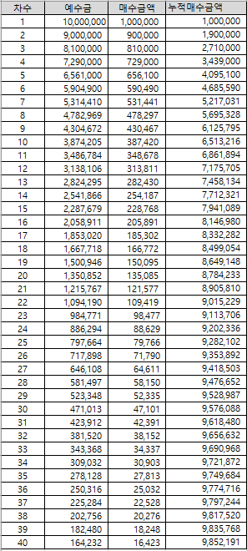

4.보유금액은 현재까지 매집된 금액
5.매수 평단가
6.현재가는 현재가
7. 수익률 = (현재가-매수평단가)/매수평단가
8 목표수익률은 각종목마다 입력한다.
9.아이디 비번으로 로그인 방식 사용
10. 진행여부는 체크박스를 두어서 체크되면 계속 진행중인거고 체크를 해제하면 분할매수는 중지
11. 매수주기는 1일,1시간, 30분 등 매수주기를 입력할수 있게

